ACC
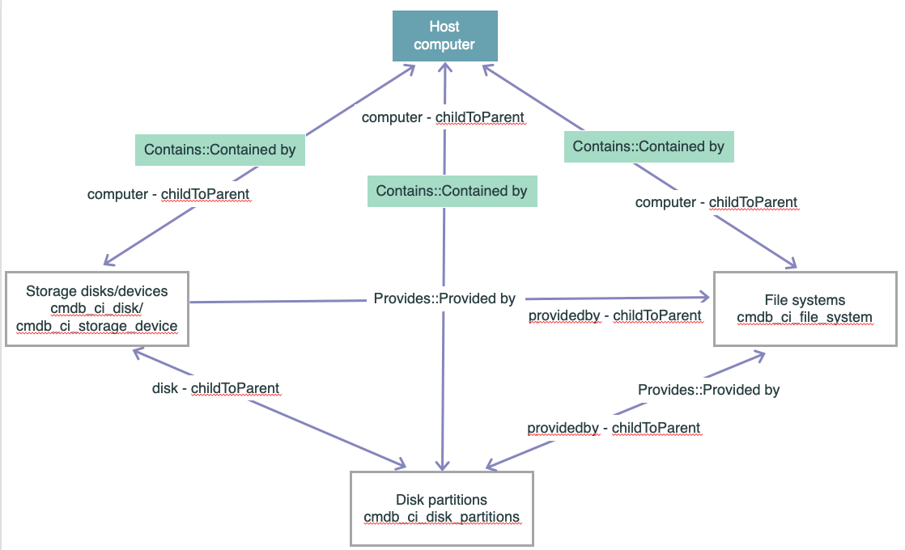
plugins | 1. 四大核心资产框（CIs）
Agent Client Collector Framework | Host computer (顶部)：指的就是你的服务器实体
 |  | （在 Windows 下对应 cmdb_ci_win_server 表，Linux 下对应 cmdb_ci_linux_server 表）。它是所有下面资源的“老大哥”。
 | Storage disks/devices (左侧 cmdb_ci_disk)：这是物理或虚拟磁盘驱动器。
 |  | 比如你在 Azure 里给虚拟机挂载了一块 100GB 的固态硬盘（SSD），在系统里识别为 Disk 0 或 /dev/sda。
 | Disk partitions (底部 cmdb_ci_disk_partition)：这是磁盘分区。
 |  | 一块 100GB 的物理硬盘，开发人员可能会把它切成两块：一个 40GB，一个 60GB。这些切出来的碎片就是分区。
 | File systems (右侧 cmdb_ci_file_system)：这是文件系统与挂载点。
 |  | 比如 Windows 里的 C: 盘、D: 盘，或者 Linux 里的 /（根目录）、/var。它是操作系统和用户真正用来读写文件的界面。
 | 2. 它们之间的箭头和绿色标签是什么意思？
 |  | ServiceNow CMDB 的灵魂在于“关系”。图中绿色的标签定义了它们之间严格的上下级依附关系：
 |  | Contains :: Contained by（包含关系）
 |  | 方向：Host computer ➡️ 包含 ➡️ 磁盘、分区、文件系统。
 |  | 业务逻辑：服务器是主体，磁盘、分区和文件系统都“被包含”在这台服务器内部。
 |  |  | 如果这台服务器以后在 CMDB 里被删除了，这些依附于它的存储 CI 也会被级联删除。
 |  | Provides :: Provided by（提供关系）
 |  | 方向：Storage disks / Disk partitions ➡️ 提供 ➡️ File systems。
 |  | 业务逻辑：底层的物理磁盘或分区，“提供”了上层文件系统赖以生存的存储空间。
 |  |  | 这就把“看得见的 C 盘”和“看不见的物理硬件”在底层逻辑上缝合在了一起。

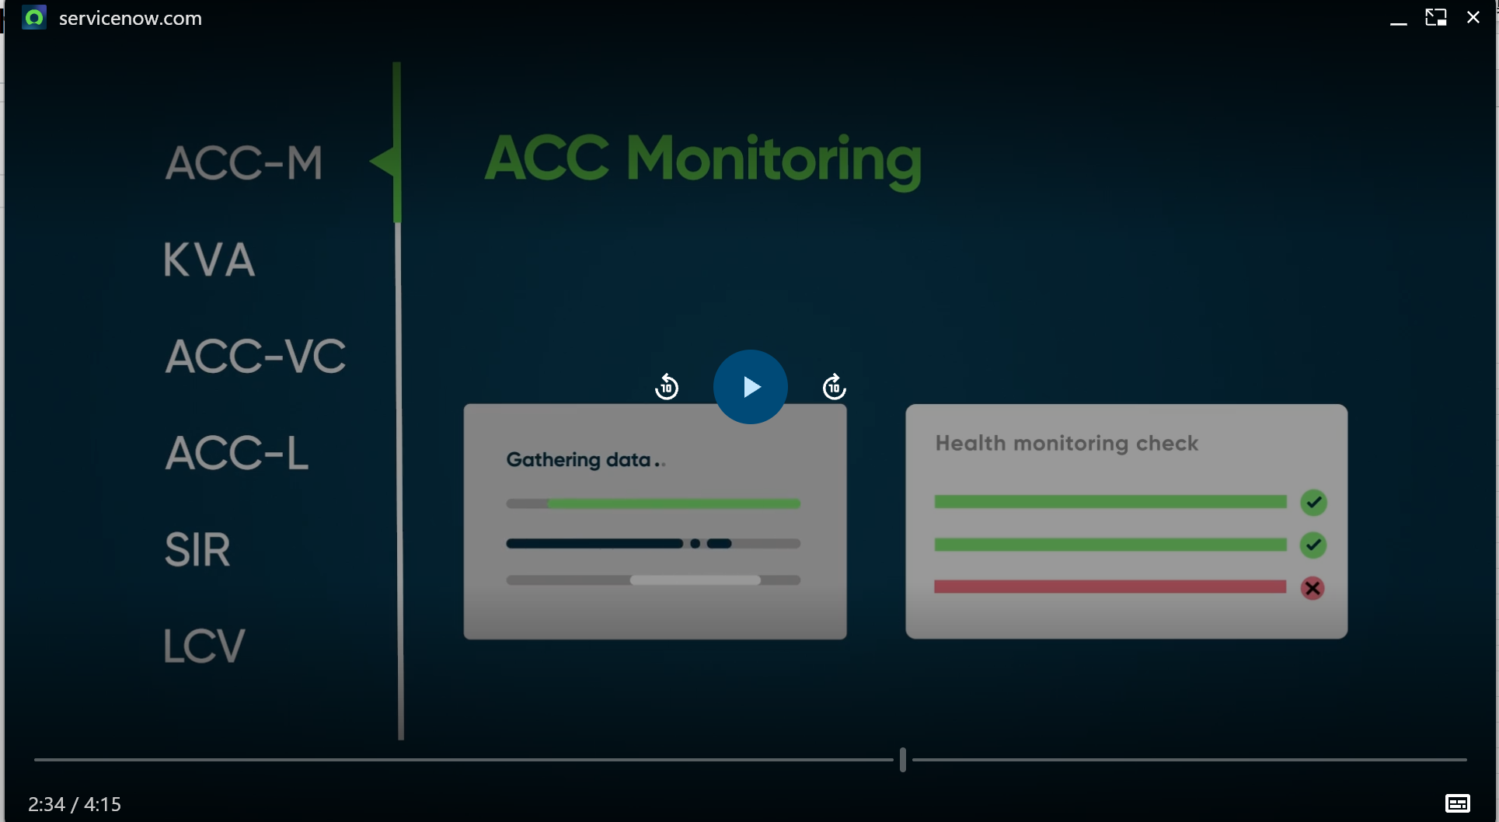

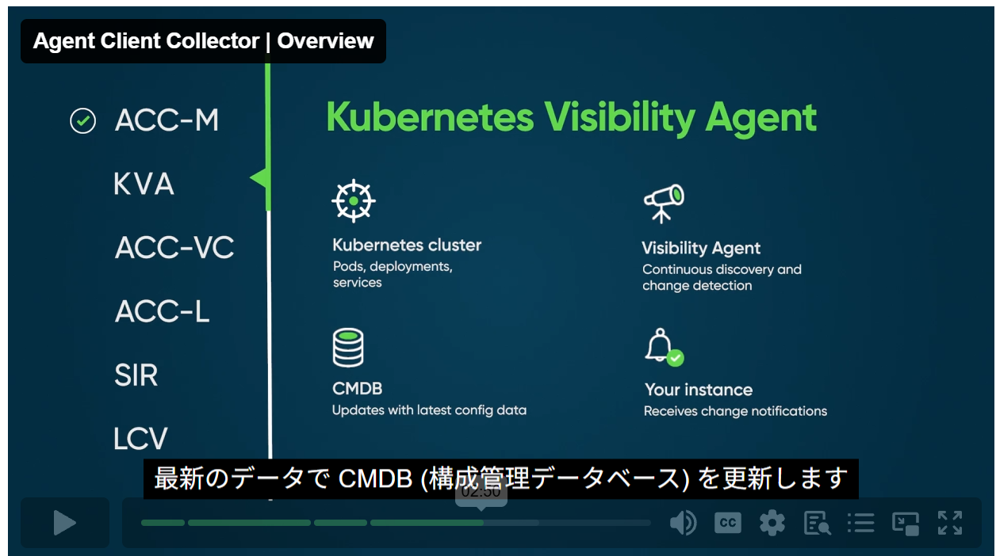
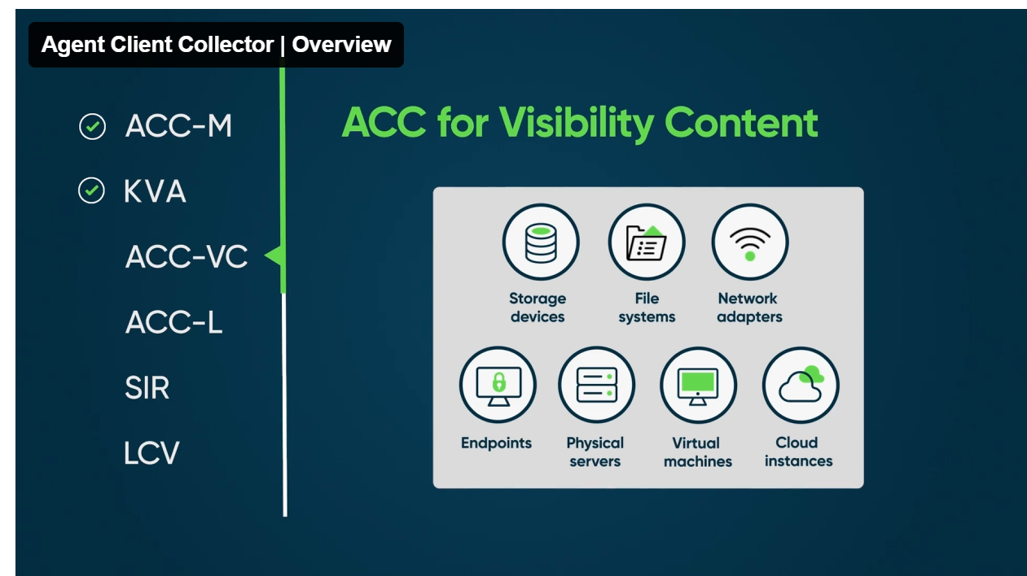

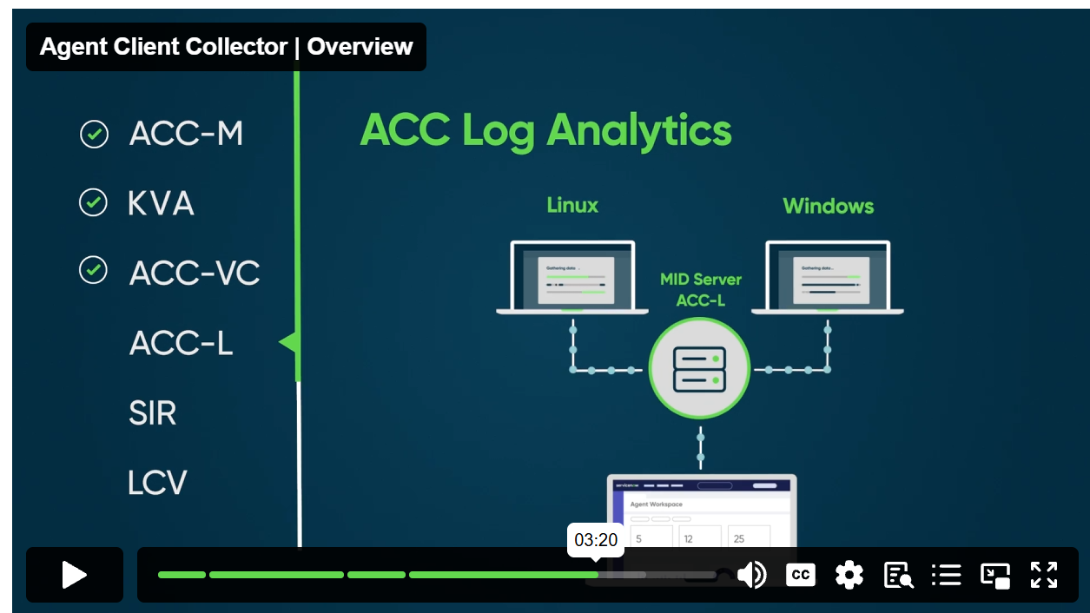
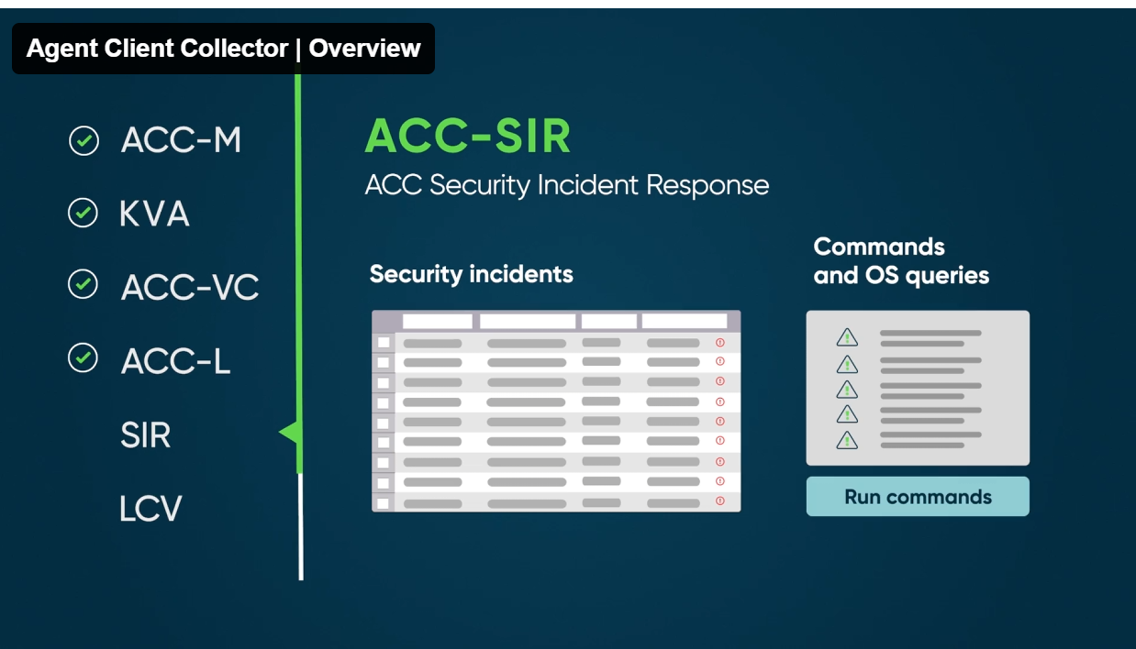

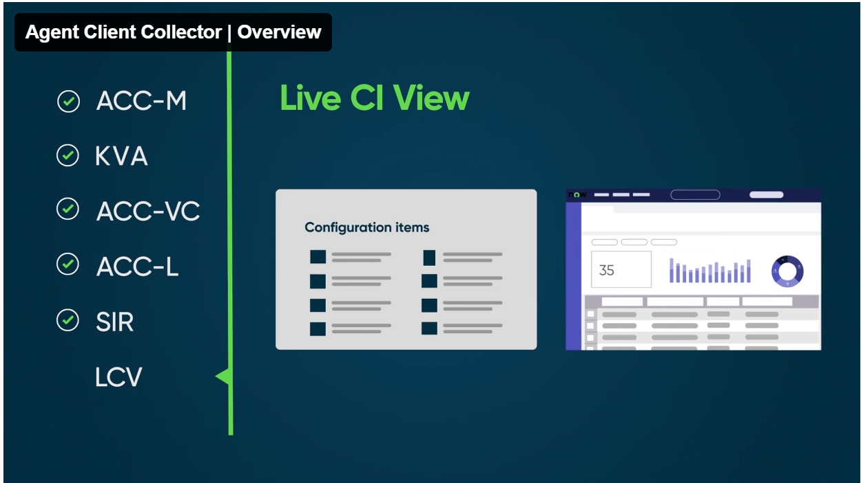
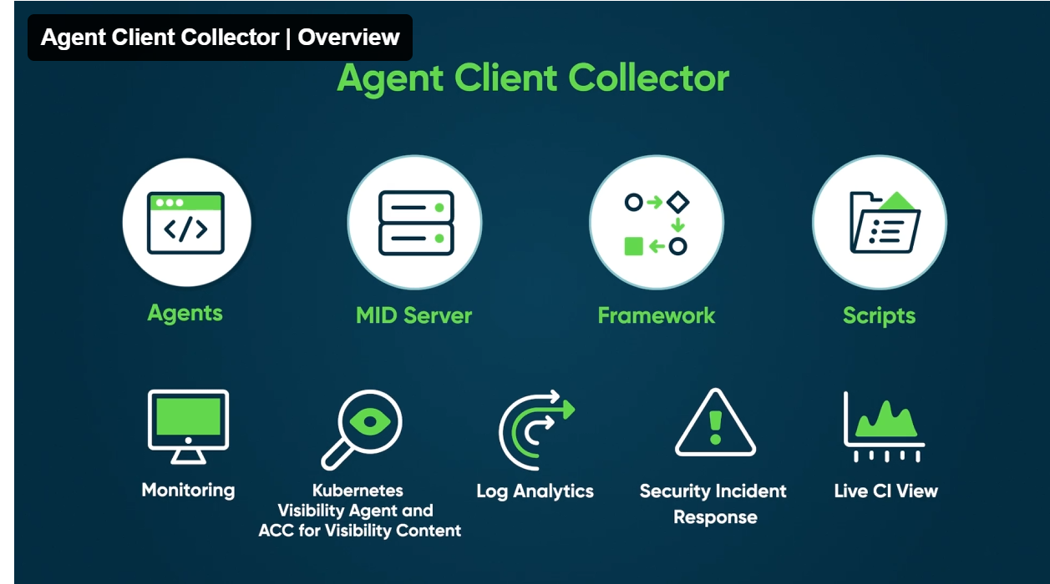

1. エージェントのインストール:エージェントは、サーバー、デバイス、ネットワーク機器などのインフラストラクチャコンポーネントにインストールされます。これらのエージェントは、システムコマンドを実行し、ホストマシンからパフォーマンスデータを収集します。ACC-F が顧客の ServiceNow® インスタンスに展開されます。
2. データ収集:エージェントは、インフラストラクチャコンポーネントに対して事前定義されたスクリプトまたはクエリ (チェック) を実行して、さまざまなシステムメトリクスとイベントを収集します。これには、CPU 使用率、メモリ使用率、ディスク容量、ネットワークアクティビティなどのパフォーマンスデータが含まれます。エージェントは、エラーログとシステムアラートも収集します。
3. MID サーバー通信:エージェントは、収集したデータを専用MID サーバーを介してServiceNowインスタンスに送信します。MID サーバー は、インフラストラクチャと ServiceNow プラットフォーム間の安全な通信ブリッジとして機能し、データの確実性と安全性を確保します。
4. データストレージ:データを受信すると、 ServiceNow インスタンスはイベントとパフォーマンスメトリクスを関連するデータベースに保存します。このデータは、 ServiceNow CMDB 構成管理データベース (CMDB)内のそれぞれの構成アイテム (CI) に関連付けられ、効率的な追跡とレポート作成が可能になります。
5. データ分析とレポート:収集されたデータは ServiceNow インスタンス内で分析され、監視、トラブルシューティング、およびレポートの目的で使用されます。この分析は、潜在的な問題や改善が必要な領域を特定し、問題をプロアクティブに解決するためのアラートやアクションをトリガーするのに役立ちます。
6. フィードバックループ:分析に基づいて、修正スクリプトの実行、設定の再構成、詳細な調査のための担当チームへの通知などの修正アクションをトリガーできます。フィードバックはシステムにループバックされ、継続的な監視と最適化が可能になります。
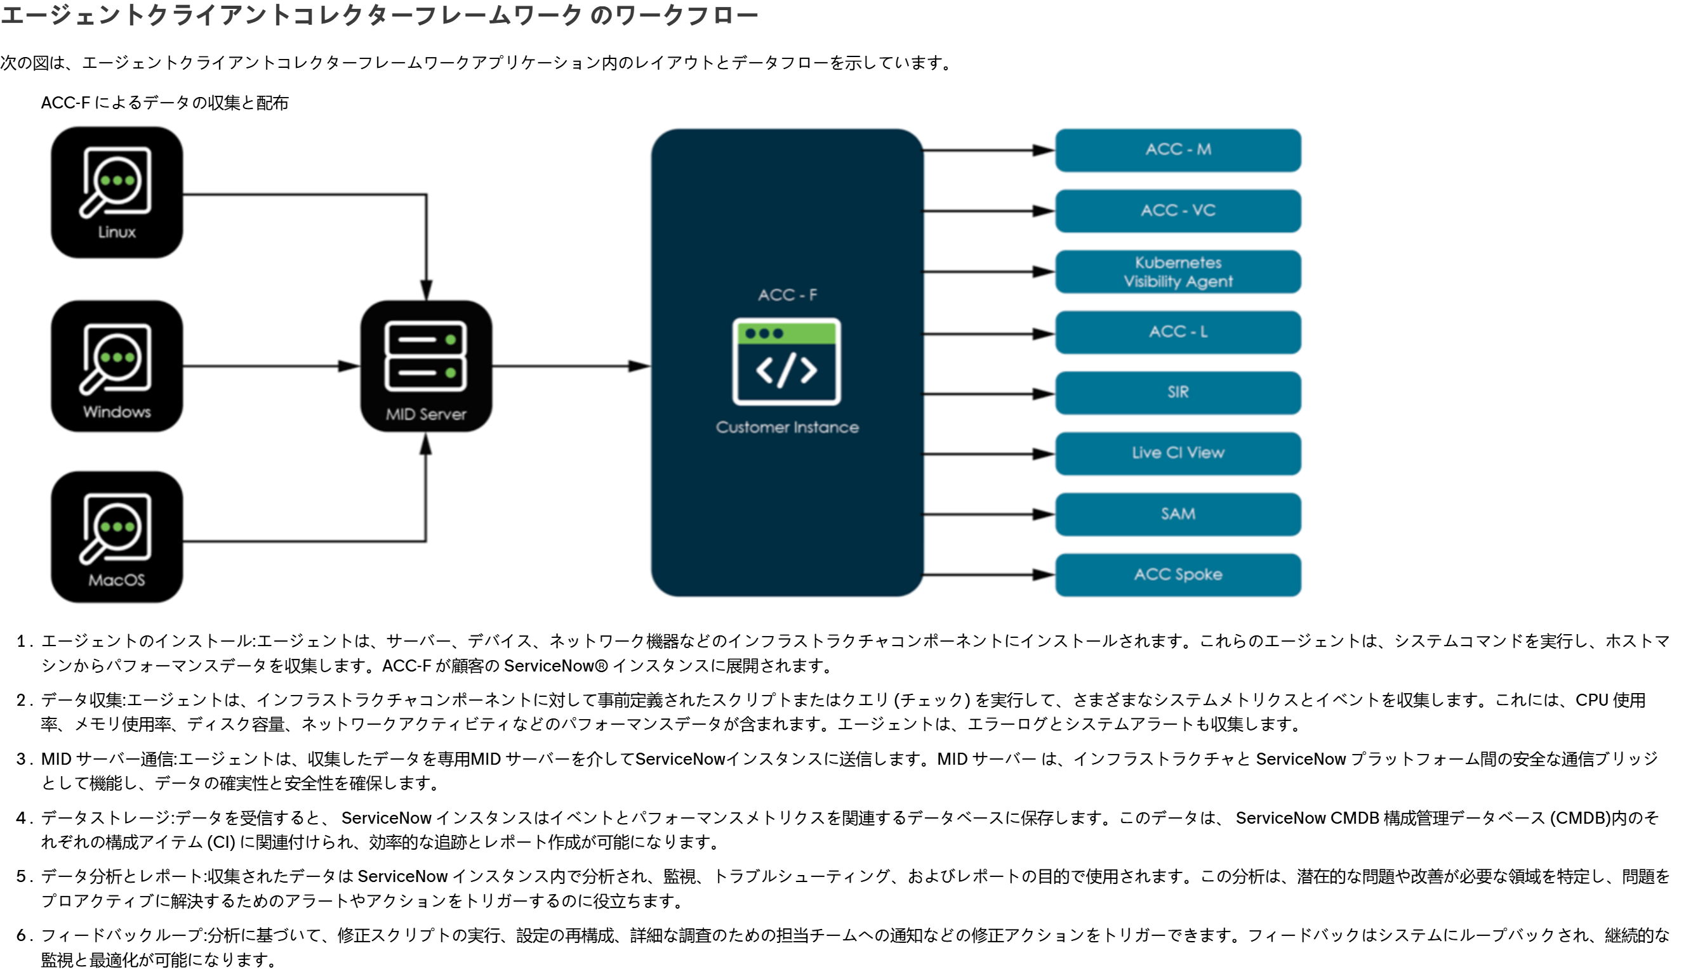

Agent Client Collector Framework

ACC2
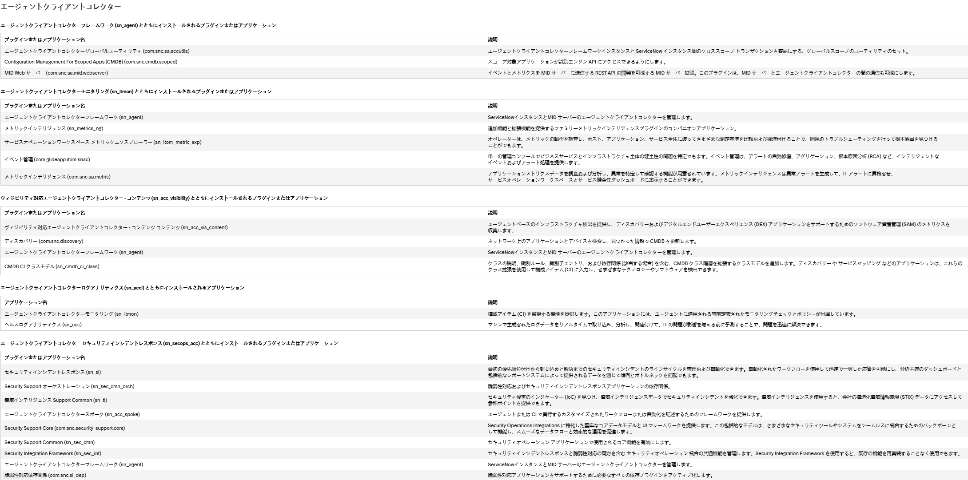
plugins
Agent Client Collector Framework
Agent Client Collector for Visibility

必要なロール：agent_client_collector_admin

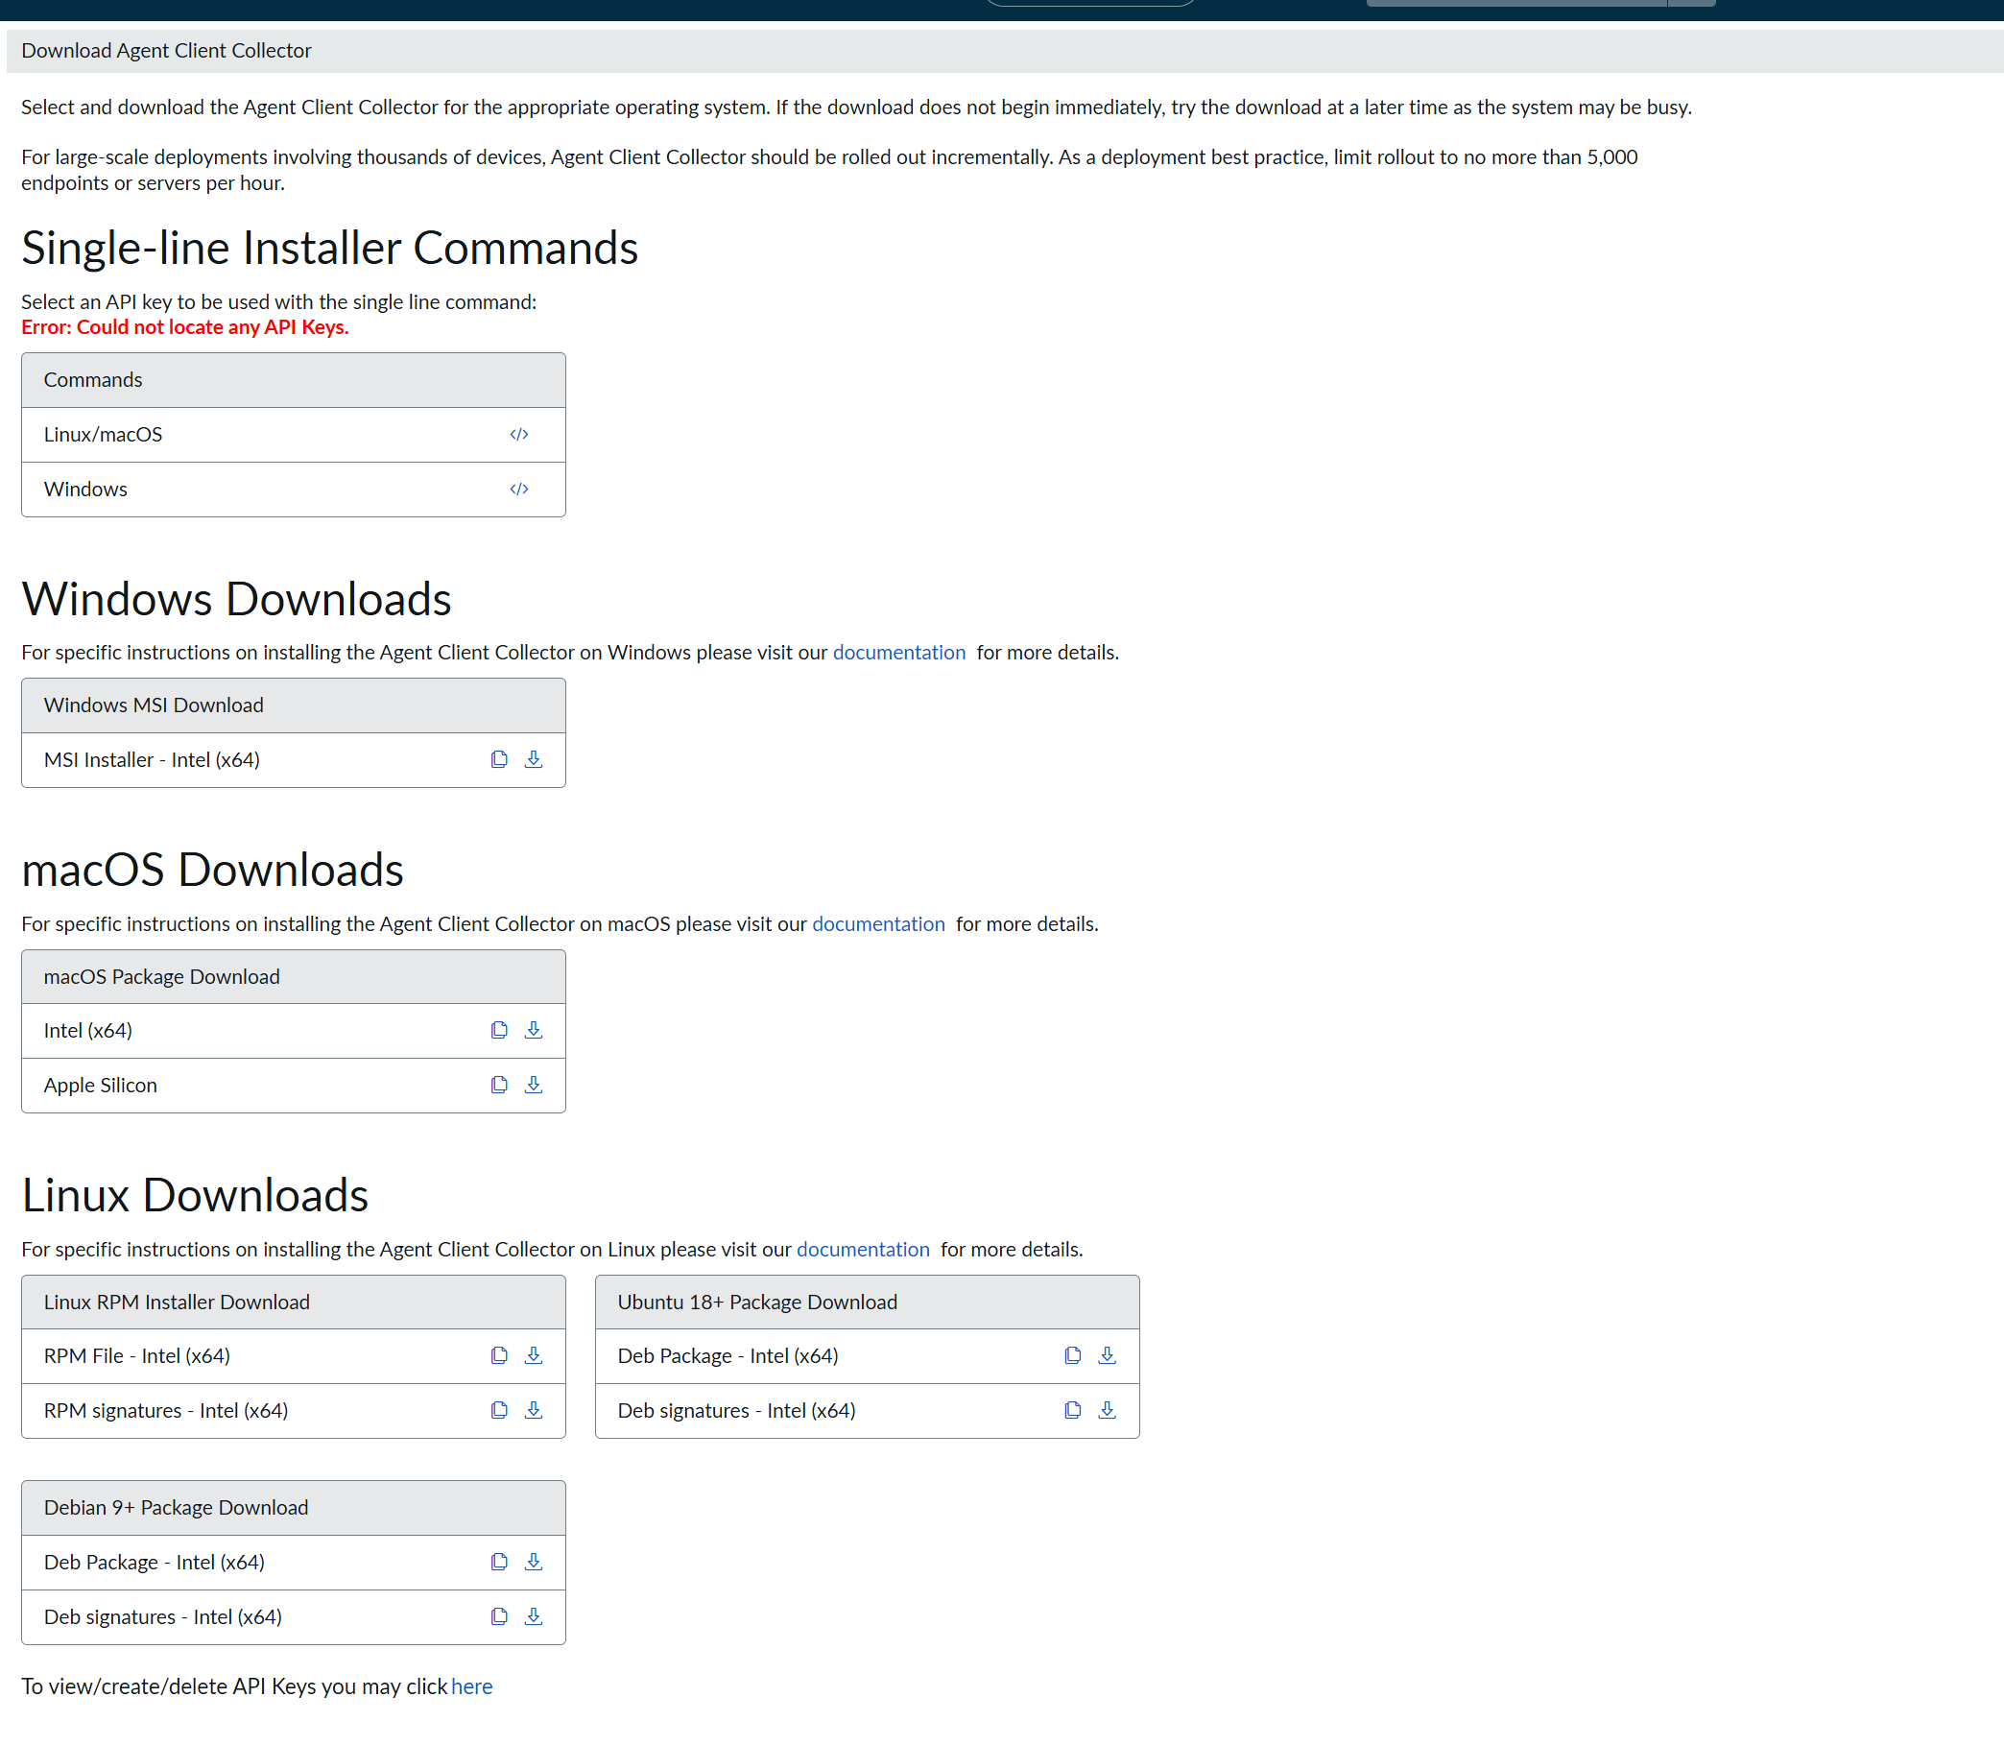
InstallFile:
 | Agent Client Collector
 | >deployment
 | >agent Downloads

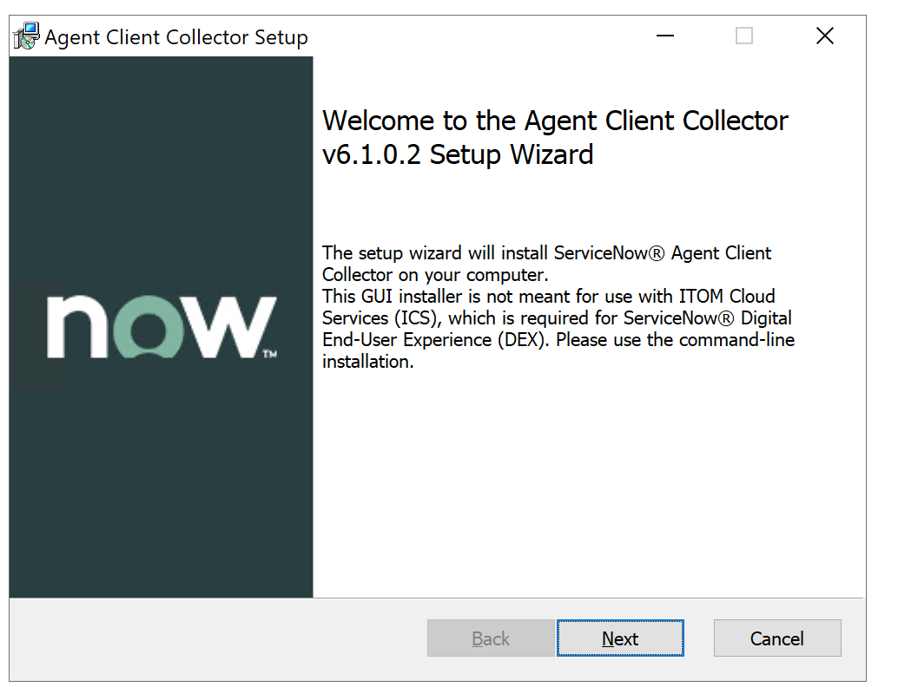
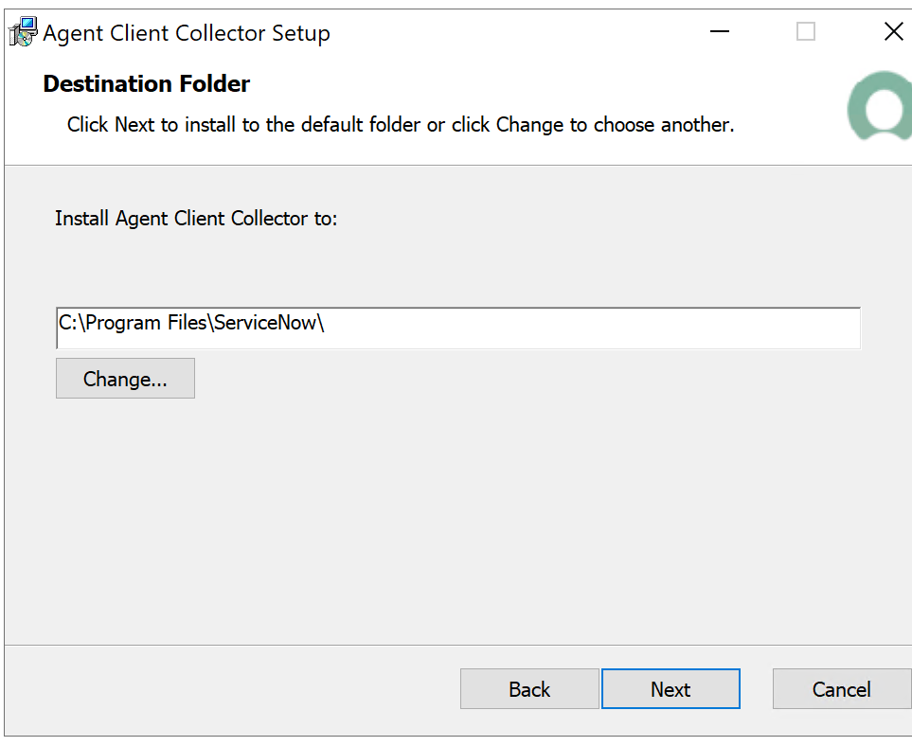
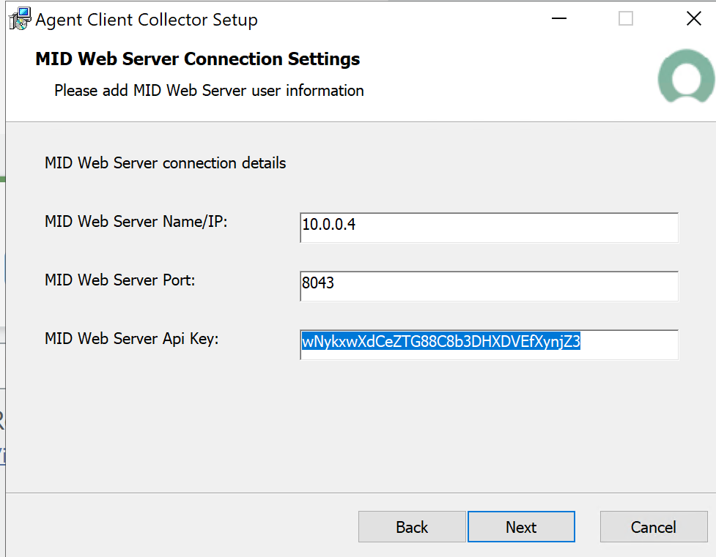
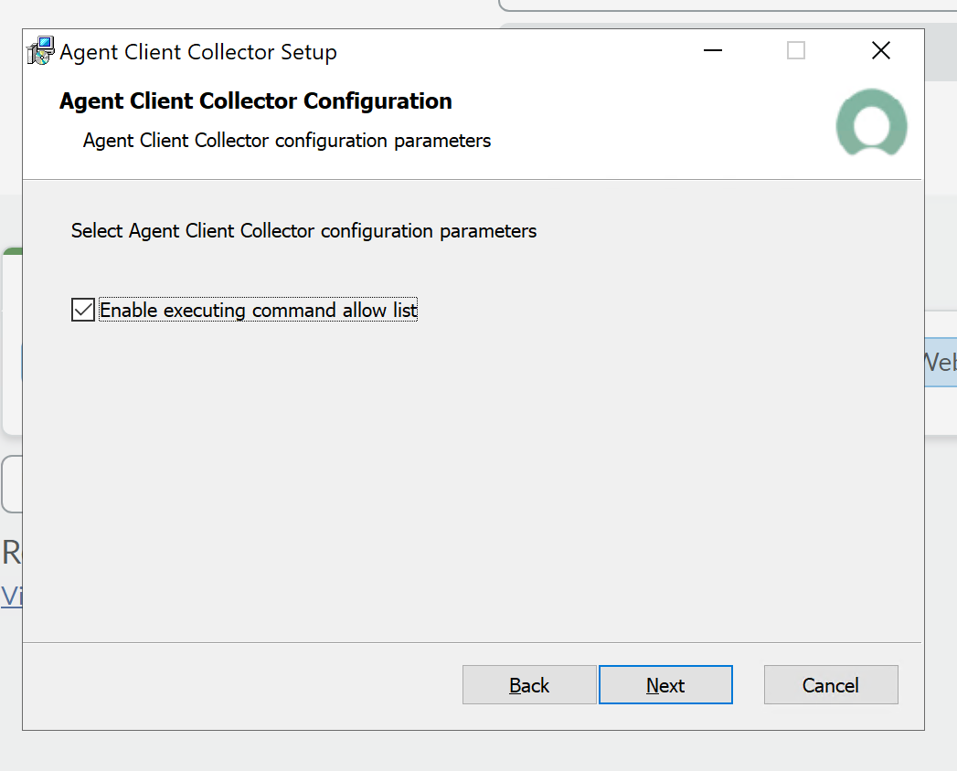

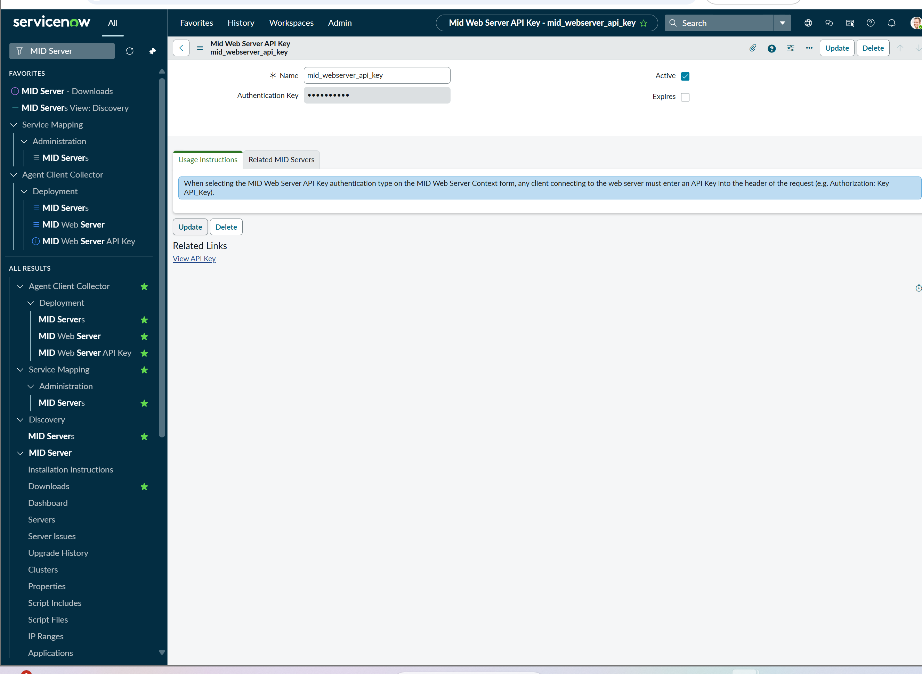
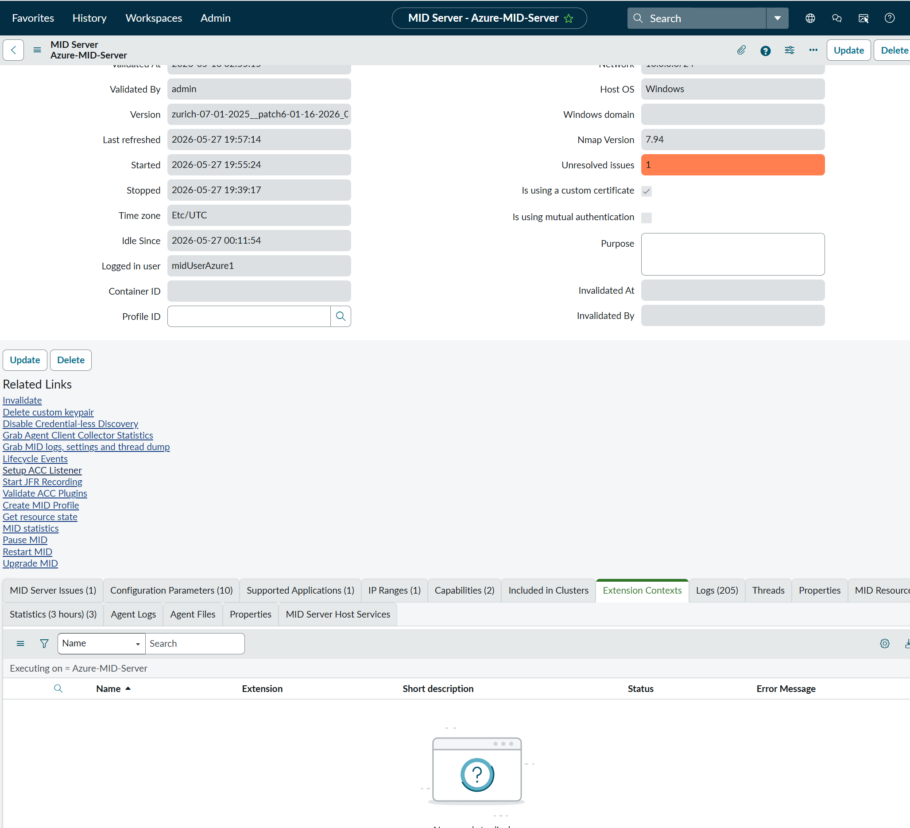
mid servers setup
 | Service Mapping
 | >administration
 | >mid servers
 | >对象MID server的 ip port api key取得

结果确认 | Agent Client Collector
 | >Agent

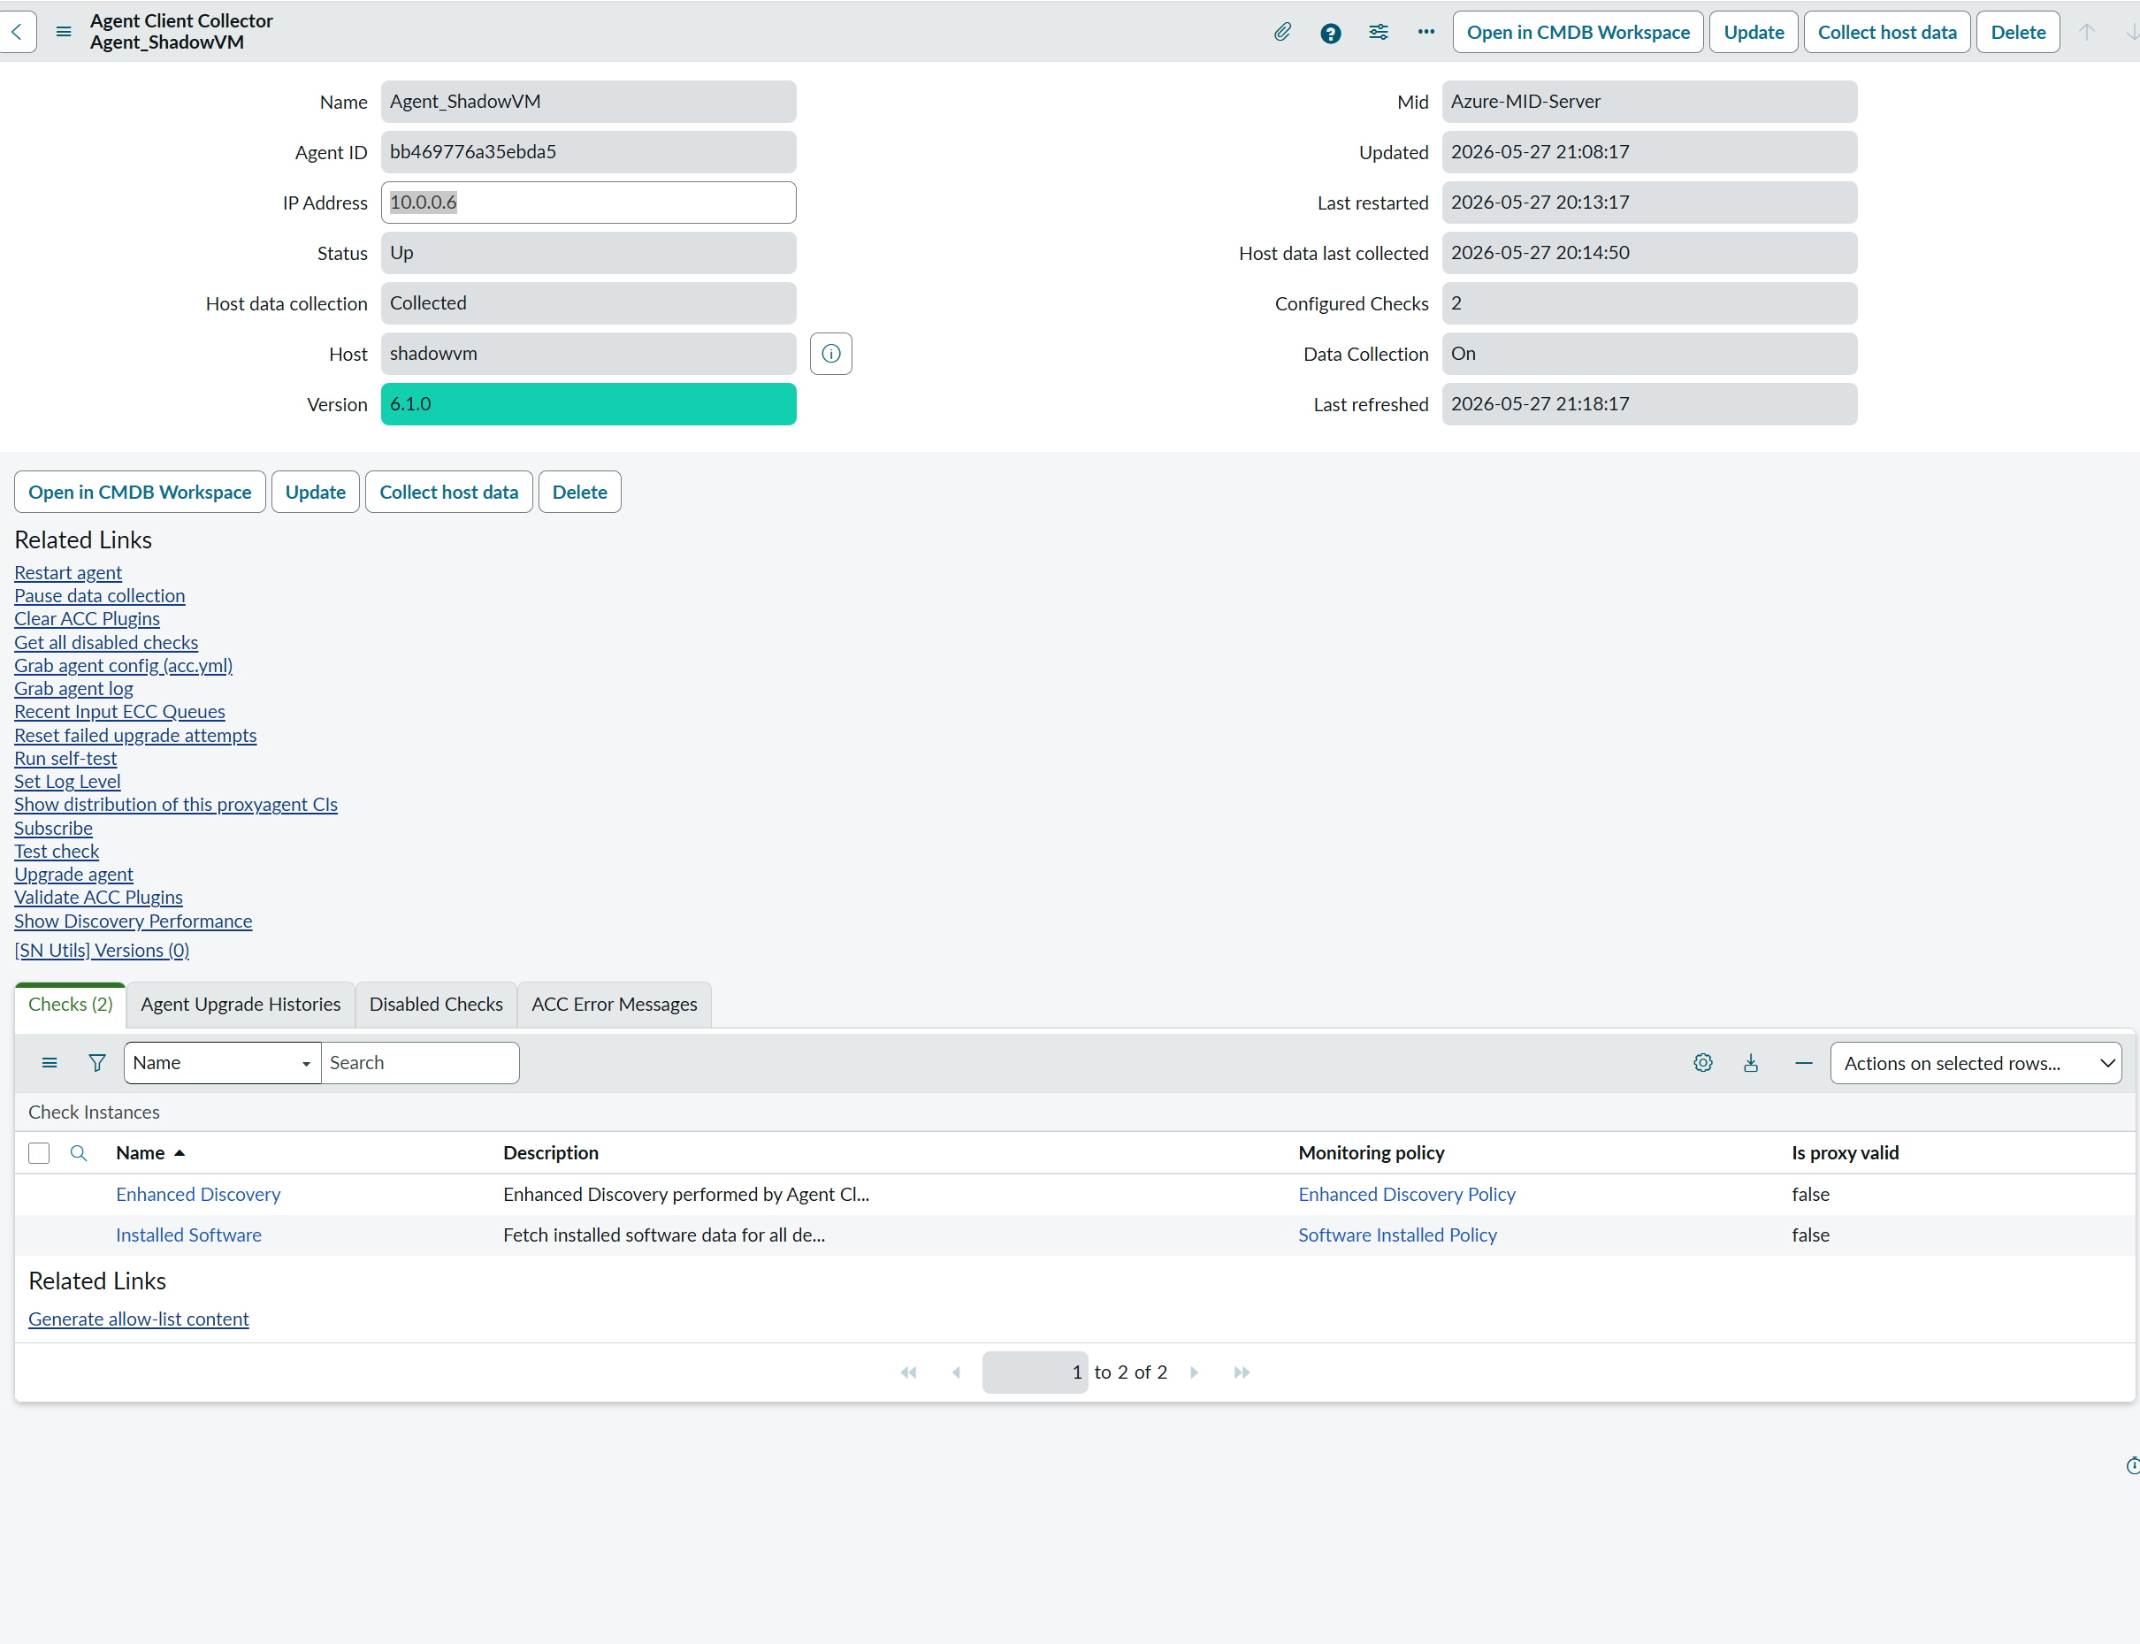
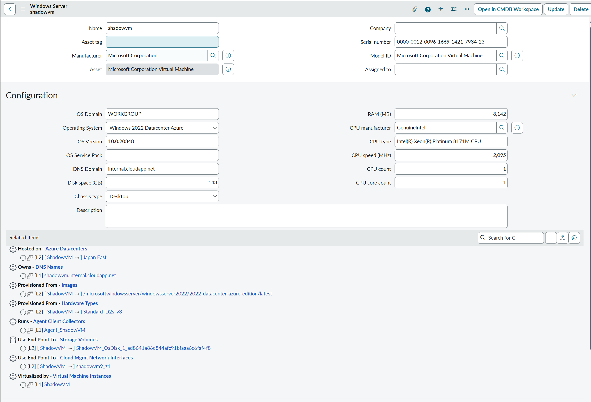

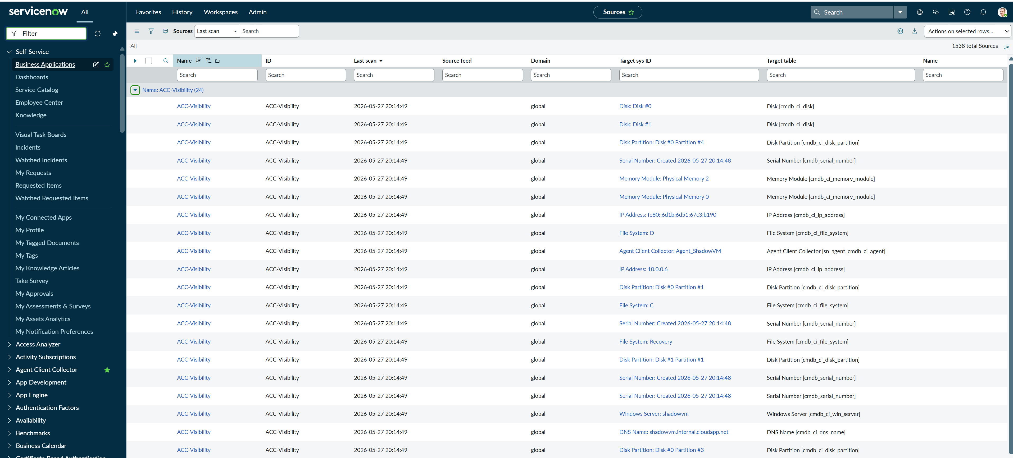
 | sys_object_source.list
 | keyward检索是没用的
 | 用name分组后 可以看见

 | Agent Client Collector [sn_agent_cmdb_ci_agent]，
 | Serial Number [cmdb_serial_number]，
 | Windows Server [cmdb_ci_win_server]，
 | Network Adapter [cmdb_ci_network_adapter]，
 | Memory Module [cmdb_ci_memory_module]，
 | IP Address [cmdb_ci_ip_address]，
 | File System [cmdb_ci_file_system]，
 | DNS Name [cmdb_ci_dns_name]，
 | Disk Partition [cmdb_ci_disk_partition]

